A_INFO ECO BALANCE
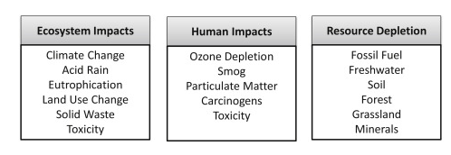
 | Schadenskategorien mit ihren Auswirkungen auf die betrachteten Endpunkte des LCA Damage categories with their impact on the LCA endpoints under consideration.
 | Schaden für die menschliche Gesundheit | Schaden für die Umwelt | Verbrauch von Ressourcen

 | Human Impacts | Ecosystem Impacts | Resource Depletion
 | Carcinogens | Toxicity | Freshwater
 | Toxicity | Solid Waste | Soil
 | Particulate Matter | Climate Change | Forest
 | Ozone Depletion | Acid Rain | Grasland
 | Smog | Eutrophication | Minerals
 |  | Land Use Change | Fossil Fuel

Zusammenhang zwischen LCA-Analyse und Schadenskategorien mit ihren Auswirkungen auf die betrachteten Endpunkte Relationship between LCA analysis and damage categories with their impact on the endpoints under consideration.

Analyse |  | Schadenskategorien | Wirkung auf | Endpunkt
Inventory Results |  | Midpoint | Impact | Endpoint Area of Protection

 |  | Human toxicity
 |  | Particulate Matter Formation |  | Human Impacts
Elementary Flows |  | Photochemical Ozone Formation
 |  | Climate Change
 |  | Stratospheric Ozone Depletion
 |  | Ecotoxicity |  | Ecosystem Impacts
 |  | Acidification
 |  | Eutrophication
 |  | Land Use
 |  | Water Use |  | Resource Depletion
 |  | Abiotic Resource Use

 | Einflussparameter | Klassifizierung & Charakterisierung | Normalisierung | Gruppierung | Ökobilanzendpunkt
 | Schadstoffe | wirken auf | fließt ein in Schadenskategorie | Wirkung auf | Endpunkt
 | Blei, Cadmium, Nickel, Cobalt |  | Kerbserregendes Potenzial
 | VOC (flüchtige organische Substanzen) | Humantoxizität / Human toxicity potential | Atmungsschädigung durch Organika |  | Einfluss auf die humane Gesundheit
 | Blei, Cadmium, Arsen, Antimon |  | Atmungsschädigung durch Anorganika
 | CO2, CH4, N2O | Treibhauseffekt / Global Warming Potential | Klimawandel / Climate Change
 | z.B. Co-60 äquvalente | UV, Radioaktivität (Lärm) | Strahlung / Radiation
 | VOC (flüchtige organische Substanzen) | Formation potential of tropospheric ozone photochemical oxidants | Ozonschicht / Ozone Layer
 | FCKW, C2H4, CH3COCH3, H2CO | Depletion potential of the stratospheric ozone layer
 | Stäube, Ruß, Partikel | Smog Bildung / Particulate Matter Formation
 | Schwermetalle, toxische Mikroschadstoffe | Frischwasser / aquatic ecotoxicity potential | Schädigung der Umwelt / Ecotoxicity
 |  | Meerwasser / marine aquatic ecotoxicity potential |  |  | Einfluss auf die Umwelt
 |  | Bodentoxizität / Terrestrial ecotoxicity potential
 |  | Potenzial für den abiotischen Abbau nichtfossiler Ressourcen / Abiotic depletion potential for non-fossil resources
 | HNO2, HNO3, H2SO4, H2SO3, saurer Regen | Versauerungspotenzial von Land + Wasser | Versauerung / Acidification
 | PO4, NO3 aus Gülle, Mist & Dünger | Eutrophierungspotenzial | Eutrophierung / Eutrophication
 | Land | Flächenverbrauch | Nutzung der Landfläche
 | mineralische Rohstoffe, Erze | Ressourcenverbrauch | Metalle, Salze |  | Resourcenverbrauch
 | Mineralöl, Petroleum | Ressourcenverbrauch | Fossile Brennstoffe (Kohle, Gas, Öl)

B_RESULT MONOBLOC
MONOBLOC | Ökobilanz Ecoindicator 99 mit SimaPro5 in der DEMO Version (in der Claasroom Variante, Anmeldung als "Analyst")
 | 2,5 kg PP-Granulat, Injection moulding

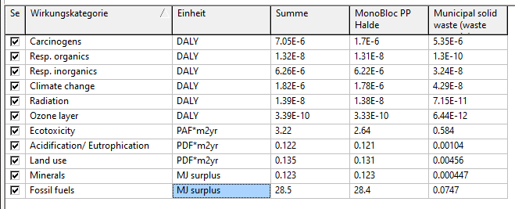
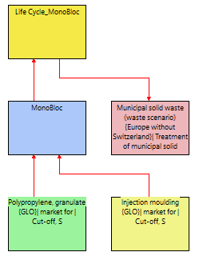
C1_DEPONIE / Landfilling
 |  | Schadenskategorie Damage Categories | Einheit Unit | Summe Sum | MonoBloc PP | Deponierung Landfilling | Schadenskategorie Damage Categories | Einheit Unit | Nutzung Use | Deponierung Landfilling | Summe Sum
 |  | Carcinogens | DALY | 0.00000705 | 0.0000017 | 0.00000535 | Fossile Fuels [MJ surplus] | MJ surplus | 28.4 | 0.0747 | 28.5
 |  | Resp. Organics | DALY | 1.32E-08 | 1.31E-08 | 1.3E-10 | Land Use [PDF*m2yr] | PDF*m2yr | 0.131 | 0.00456 | 0.135
 |  | Resp. Inorganic | DALY | 0.00000626 | 0.00000622 | 3.24E-08 | Ecotoxicity [PAF*m2yr] | PAF*m2yr | 2.64 | 0.584 | 3.22
 |  | Climate Change | DALY | 0.00000182 | 0.00000178 | 4.29E-08 | Climate Change [DALY] | DALY | 0.00000178 | 4.29E-08 | 0.00000182
 |  | Radiation | DALY | 1.39E-08 | 1.38E-08 | 7.15E-11 | Carcinogens [DALY] | DALY | 0.0000017 | 0.00000535 | 0.00000705
 |  | Ozone Layer | DALY | 3.39E-10 | 3.33E-10 | 6.44E-12
DALY = als Summenparameter
[enthält z.B. Daten bezogen
auf kg 1,4-DCB; kg Nox eq; kBqCo-60 eq]
 |  | Ecotoxicity | PAF*m2yr | 3.22 | 2.64 | 0.584
 |  | Acidification/Eutrophication | PDF*m2yr | 0.122 | 0.121 | 0.00104
 |  | Land Use | PDF*m2yr | 0.135 | 0.131 | 0.00456
 |  | Minerals | MJ surplus | 0.123 | 0.123 | 0.000447
MonoBloc: Ausgewählte summierte Schadenskategorien zur Nutzung mit drei Verwertungsvarianten: Deponierung, Verbrennung, Recycling Choosen summed Damage Categories for Use and three End-of-Life Scenarios: Landfilling, Incineration, Recycling Method Ecoindic
 |  | Fossile Fuels | MJ surplus | 28.5 | 28.4 | 0.0747

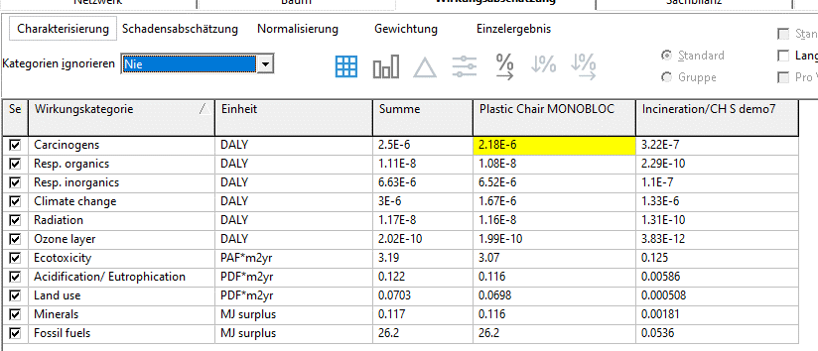
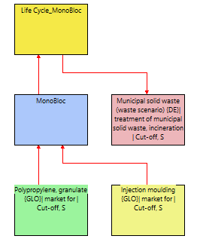
C2_VERBRENNUNG / Incineration
 |  | Schadenskategorie Damage Categories | Einheit Unit | Summe Sum | MonoBloc PP | Verbrennung Incineration | Schadenskategorie Damage Categories | Einheit Unit | Nutzung Use | Verbrennung Incineration | Summe Sum
 |  | Carcinogens | DALY | 0.0000025 | 0.00000218 | 0.000000322 | Fossile Fuels [MJ surplus] | MJ surplus | 26.2 | 0.0536 | 26.2
 |  | Resp. Organics | DALY | 0.000000011 | 1.08E-08 | 2.29E-10 | Land Use [PDF*m2yr] | PDF*m2yr | 0.0698 | 0.000508 | 0.0703
 |  | Resp. Inorganic | DALY | 0.00000663 | 0.00000652 | 0.00000011 | Ecotoxicity [PAF*m2yr] | PAF*m2yr | 3.07 | 0.125 | 3.19
 |  | Climate Change | DALY | 0.000003 | 0.00000167 | 0.00000133 | Climate Change [DALY] | DALY | 0.00000167 | 0.00000133 | 0.000003
 |  | Radiation | DALY | 1.17E-08 | 1.16E-08 | 1.31E-10 | Carcinogens [DALY] | DALY | 0.00000218 | 0.000000322 | 0.0000025
 |  | Ozone Layer | DALY | 2.02E-10 | 1.99E-10 | 3.83E-12
 |  | Ecotoxicity | PAF*m2yr | 3.19 | 3.07 | 0.125 |  |  | alle Summen
 |  | Acidification/Eutrophication | PDF*m2yr | 0.122 | 0.116 | 0.00586 | Schadenskategorie Damage Categories | Einheit Unit | Deponierung Landfilling | Verbrennung Incineration | Recycling
 |  | Land Use | PDF*m2yr | 0.0703 | 0.0698 | 0.000508 | Fossile Fuels [MJ surplus] |  | 28.5 | 26.2 | 4.28
 |  | Minerals | MJ surplus | 0.117 | 0.116 | 0.00181 |  |  | 0.135 | 0.0703 | 0.109 |  | alle Summen
 |  | Fossile Fuels | MJ surplus | 26.2 | 26.2 | 0.0536 | Ecotoxicity [PAF*m2yr] |  | 3.22 | 3.19 | 1.62 | Schadenskategorie | Deponierung | Verbrennung | Recycling
 |  |  |  |  |  |  |  |  | 0.00000182 | 0.000003 | 0.00000074 | Climate Change [DALY] | 0.00000182 | 0.000003 | 0.00000074
 |  |  |  |  |  |  |  |  | 0.00000705 | 0.0000025 | 0.00000118 | Carcinogens [DALY] | 0.00000705 | 0.0000025 | 0.00000118
Details
C3_RECYCLING

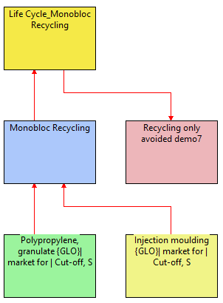
 |  | Schadenskategorie Damage Categories | Einheit Unit | Summe Sum | MonoBloc PP | Recycling | Schadenskategorie Damage Categories | Einheit Unit | Nutzung Use | Recycling | Summe Sum
 |  | Carcinogens | DALY | 0.00000118 | 0.00000118 | 4.94E-09 | Fossile Fuels [MJ surplus] | MJ surplus | 13.7 | -9.45 | 4.28
 |  | Resp. Organics | DALY | 4.27E-09 | 7.29E-09 | -3.02E-09 | Land Use [PDF*m2yr] | PDF*m2yr | 0.107 | 0.00186 | 0.109
 |  | Resp. Inorganic | DALY | 0.00000252 | 0.00000442 | -0.00000196 | Ecotoxicity [PAF*m2yr] | PAF*m2yr | 1.61 | 0.0141 | 1.62
 |  | Climate Change | DALY | 0.00000074 | 0.0000011 | -0.000000355 | Climate Change [DALY] | DALY | 0.0000011 | -0.000000355 | 0.00000074
 |  | Radiation | DALY | 1.78E-08 | 1.19E-08 | 5.94E-09 | Carcinogens [DALY] | DALY | 0.00000118 | 4.94E-09 | 0.00000118
 |  | Ozone Layer | DALY | 2.84E-10 | 2.71E-10 | 1.26E-11
 |  | Ecotoxicity | PAF*m2yr | 1.62 | 1.61 | 0.0141
 |  | Acidification/Eutrophication | PDF*m2yr | 0.0117 | 0.0759 | -0.0642
 |  | Land Use | PDF*m2yr | 0.109 | 0.107 | 0.00186
 |  | Minerals | MJ surplus | 0.109 | 0.0658 | 0.000671
 |  | Fossile Fuels | MJ surplus | 4.28 | 13.7 | -9.45

B_OVERVIEW
MONOBLOC | ÖKOBILANZIERUNG |  | Definition 1 Pt (Eco Point) = steht für 1/1.000stel des jährlichen Umwelteintrags /Environmental Load) eines europäischen Durchschnittsbürgers.
 | ECO BALADefinition 1 Pt (Eco Point) = stands for 1/1,000th of the annual environmental input /Environmental Load) of an average European citizen.NCE |  | Definition 1 Pt (Eco Point) = stands for 1/1,000th of the annual environmental input /Environmental Load) of an average European citizen.
Einzelergebnis nach Normalisierung und Gewichtung // Individual result after normalization and weighting
C1 Deponierung / Landfilling |  |  |  |  | C2 Verbrennung / Incineration |  |  |  |  | C3 Recycling

Schadenskategorie Damage Categories | Einheit Unit | Nutzung Use | Deponierung Landfilling | Summe Sum in Pt | Schadenskategorie Damage Categories | Einheit Unit | Nutzung Use | Verbrennung Incineration | Summe Sum in Pt | Schadenskategorie Damage Categories | Einheit Unit | Nutzung Use | Recycling | Summe Sum in Pt
Gesundheit für die Menschen/ Human Health | Pt | 0.444 | 0.248 | 0.692 | Gesundheit für die Menschen/ Human Health | Pt | 0.474 | 0.0805 | 0.555 | Gesundheit für die Menschen/ Human Health | Pt | 0.306 | -0.103 | 0.204
Umweltauswirkungen /Ecosystem Quality | Pt | 0.0361 | 0.00447 | 0.0405 | Umweltauswirkungen /Ecosystem Quality | Pt | 0.0344 | 0.00132 | 0.0357 | Umweltauswirkungen /Ecosystem Quality | Pt | 0.024 | -0.00426 | 0.0198
Ressourcen / Ressources | Pt | 0.756 | 0.00199 | 0.758 | Ressourcen / Ressources | Pt | 0.697 | 0.00132 | 0.698 | Ressourcen / Ressources | Pt | 0.366 | -0.25 | 0.115
Summe / Sum | Pt | 1.24 | 0.254 | 1.49 | Summe / Sum | Pt | 1.21 | 0.0833 | 1.29 | Summe / Sum | Pt | 0.696 | -0.357 | 0.339

Ökobilanz / Eco Balance MonoBloc: Nutzung mit drei End-of-Life Szenarien Use with three End-of-Life Scenarios Method Ecoindicator 99, SimaPro5 Demo-Version
 |  |  |  |  | Schadenskategorie Damage Categories | Einheit Unit | Deponierung Landfilling | Verbrennung Incineration | Recycling
 |  |  |  |  | Einfluss auf die humane Gesundheit Human Health | Pt | 0.692 | 0.555 | 0.204
 |  |  |  |  | Einfluss auf die Umwelt Ecosystem Quality | Pt | 0.0405 | 0.0357 | 0.0198
 |  |  |  |  | Ressourcen Ressources | Pt | 0.758 | 0.698 | 0.115
 |  |  |  |  | Summe / Sum | Pt | 1.49 | 1.29 | 0.339

C1_Data Deponierung
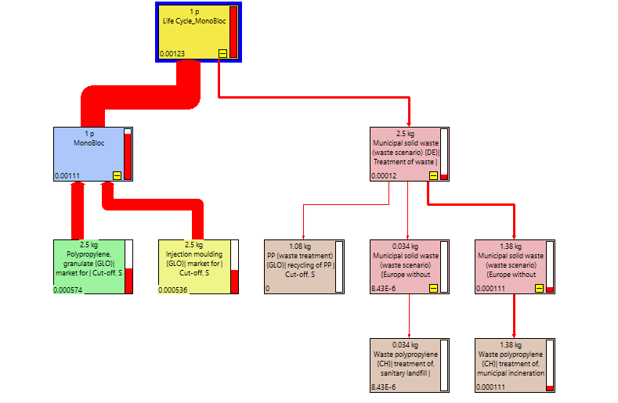
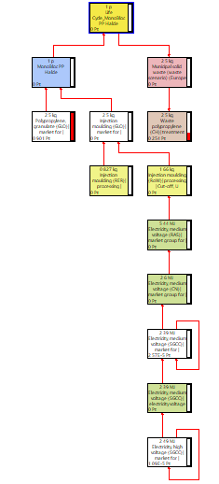
1 p "Life Cycle_Plastic Chair MONOBLOC | Characterization
alles geht komplett auf Halde / total landfilling |  | Schadenskategorie Damage Categories | Einheit Unit | Summe Sum | Nutzung Use | Deponierung Landfilling | Schadenskategorie Damage Categories | Einheit Unit | Nutzung Use | Deponierung Landfilling | Summe Sum | Schadenskategorie Damage Categories | Einheit Unit | Nutzung Use | Deponierung Landfilling | Summe Sum
NETZWERK |  | Carcinogens | DALY | 0.00000705 | 0.0000017 | 0.00000535 | Fossile Fuels [MJ surplus] | MJ surplus | 28.4 | 0.0747 | 28.5 | Land Use [PDF*m2yr] | PDF*m2yr | 0.131 | 0.00456 | 0.135
 |  | Resp. Organics | DALY | 1.32E-08 | 1.31E-08 | 1.3E-10 | Land Use [PDF*m2yr] | PDF*m2yr | 0.131 | 0.00456 | 0.135 | Ecotoxicity [PAF*m2yr] | PAF*m2yr | 2.64 | 0.584 | 3.22
 |  | Resp. Inorganic | DALY | 0.00000626 | 0.00000622 | 3.24E-08 | Ecotoxicity [PAF*m2yr] | PAF*m2yr | 2.64 | 0.584 | 3.22 | Climate Change [DALY] | DALY | 0.00000178 | 4.29E-08 | 0.00000182
 |  | Climate Change | DALY | 0.00000182 | 0.00000178 | 4.29E-08 | Climate Change [DALY] | DALY | 0.00000178 | 4.29E-08 | 0.00000182 | Carcinogens [DALY] | DALY | 0.0000017 | 0.00000535 | 0.00000705
 |  | Radiation | DALY | 1.39E-08 | 1.38E-08 | 7.15E-11 | Carcinogens [DALY] | DALY | 0.0000017 | 0.00000535 | 0.00000705
 |  | Ozone Layer | DALY | 3.39E-10 | 3.33E-10 | 6.44E-12
Detail Deponierung / Landfilling
 |  | Ecotoxicity | PAF*m2yr | 3.22 | 2.64 | 0.584
MonoBloc: Ausgewählte summierte Schadenskategorien zur Nutzung mit Deponierung Choosen summed Damage Categories for Use and Landfilling Method Ecoindicator 99, mit SimaPro5 Demo-Version
 | Nutzung Use | Deponierung Landfilling
Fossile Fuels [MJ surplus] | 28.4 | 0.0747 | 1
Land Use [PDF*m2yr] | 0.131 | 0.00456
Ecotoxicity [PAF*m2yr] | 2.64 | 0.584
Climate Change [DALY] | 0.00000178 | 4.29E-08
Carcinogens [DALY] | 0.0000017 | 0.00000535
 |  | Acidification/Eutrophication | PDF*m2yr | 0.122 | 0.121 | 0.00104
 |  | Land Use | PDF*m2yr | 0.135 | 0.131 | 0.00456
 |  | Minerals | MJ surplus | 0.123 | 0.123 | 0.000447
 |  | Fossile Fuels | MJ surplus | 28.5 | 28.4 | 0.0747
MonoBloc - Deponierung / Landfilling nach Schadenskategorien / Damage Categories in %
 | 1 | 1
BAUM
Tree | Schadensabschätzung / Damage Assessment

SANKEY | Normalization
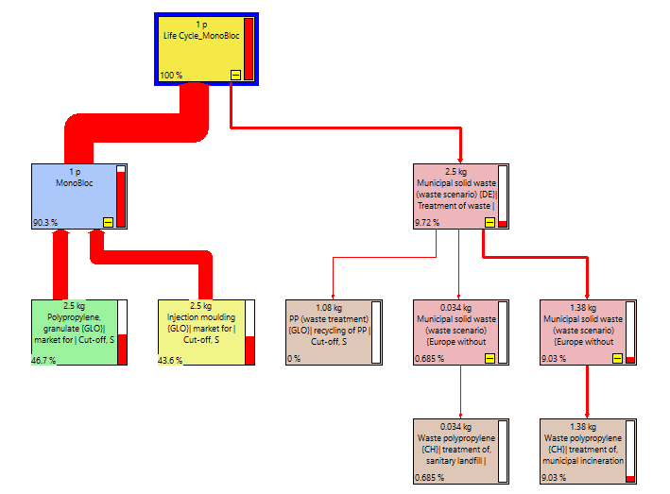

DALY = als Summenparameter
[enthält z.B. Daten bezogen
auf kg 1,4-DCB; kg Nox eq; kBqCo-60 eq]

Ökobilanz/ Eco Balance MonoBloc: Nutzung & Deponierung / Use & Landfill Method Ecoindicator 99, mit SimaPro5 Demo-Version
 | Gewichtung / Weighting | Einzelergebnis nach Normalisierung und Gewichtung // Individual result after normalization and weighting |  |  |  |  |  |  |  |  |  |  |  |  | DALY = as sum parameter
 |  |  |  |  |  |  |  |  |  |  |  |  |  |  | [include i.E. data related to
 |  | Schadenskategorie Damage Categories | Einheit Unit | Nutzung Use | Deponierung Landfilling | Summe Sum in Pt |  |  |  |  |  |  |  |  | auf kg 1,4-DCB; kg Nox eq; kBqCo-60 eq]
 |  | Gesundheit für die Menschen/ Human Health | Pt | 0.444 | 0.248 | 0.692
 |  | Umweltauswirkungen /Ecosystem Quality | Pt | 0.0361 | 0.00447 | 0.0405
 |  | Ressourcen / Ressources | Pt | 0.756 | 0.00199 | 0.758
 |  | Summe / Sum | Pt | 1.24 | 0.254 | 1.49

 |  | Gesundheit für die Menschen/ Human Health | DALY | 0.0000152 | 0.00000543 | 0.00000152
 |  | Umweltauswirkungen /Ecosystem Quality | PDF*m2yr | 0.516 | 0.064 | 0.58
 |  | Ressourcen / Ressources | MJ surplus | 28.5 | 0.0751 | 28.6

 | Prozessbeitrag / Inventory of the processes

 | Einzelergebnis nach Normalisierung und Gewichtung / Single results after Normalisierung and Weighting

C2_Data Verbrennung
1 p "Life Cycle_Plastic Chair MONOBLOC
Verbrennung / Incineration |  | Schadenskategorie Damage Categories | Einheit Unit | Summe Sum | Nutzung Use | Verbrennung Incineration | Schadenskategorie Damage Categories | Einheit Unit | Nutzung Use | Verbrennung Incineration | Summe Sum | Schadenskategorie Damage Categories | Einheit Unit | Nutzung Use | Verbrennung Incineration | Summe Sum
NETZWERK |  | Carcinogens | DALY | 0.0000025 | 0.00000218 | 0.000000322 | Fossile Fuels [MJ surplus] | MJ surplus | 26.2 | 0.0536 | 26.2 | Land Use [PDF*m2yr] | PDF*m2yr | 0.0698 | 0.000508 | 0.0703
 |  | Resp. Organics | DALY | 0.000000011 | 1.08E-08 | 2.29E-10 | Land Use [PDF*m2yr] | PDF*m2yr | 0.0698 | 0.000508 | 0.0703 | Ecotoxicity [PAF*m2yr] | PAF*m2yr | 3.07 | 0.125 | 3.19
 |  | Resp. Inorganic | DALY | 0.00000663 | 0.00000652 | 0.00000011 | Ecotoxicity [PAF*m2yr] | PAF*m2yr | 3.07 | 0.125 | 3.19 | Climate Change [DALY] | DALY | 0.00000167 | 0.00000133 | 0.000003
 |  | Climate Change | DALY | 0.000003 | 0.00000167 | 0.00000133 | Climate Change [DALY] | DALY | 0.00000167 | 0.00000133 | 0.000003 | Carcinogens [DALY] | DALY | 0.00000218 | 0.000000322 | 0.0000025
 |  | Radiation | DALY | 1.17E-08 | 1.16E-08 | 1.31E-10 | Carcinogens [DALY] | DALY | 0.00000218 | 0.000000322 | 0.0000025
MonoBloc: Ausgewählte summierte Schadenskategorien zur Nutzung mit Verbrennung Choosen summed Damage Categories for Use and Incineration Method Ecoindicator 99, mit SimaPro5 Demo-Version
 |  | Ozone Layer | DALY | 2.02E-10 | 1.99E-10 | 3.83E-12
Detail Verbrennung / Incineration
 |  | Ecotoxicity | PAF*m2yr | 3.19 | 3.07 | 0.125
 |  | Acidification/Eutrophication | PDF*m2yr | 0.122 | 0.116 | 0.00586
 |  | Land Use | PDF*m2yr | 0.0703 | 0.0698 | 0.000508
 |  | Minerals | MJ surplus | 0.117 | 0.116 | 0.00181
 |  | Fossile Fuels | MJ surplus | 26.2 | 26.2 | 0.0536

BAUM
Tree

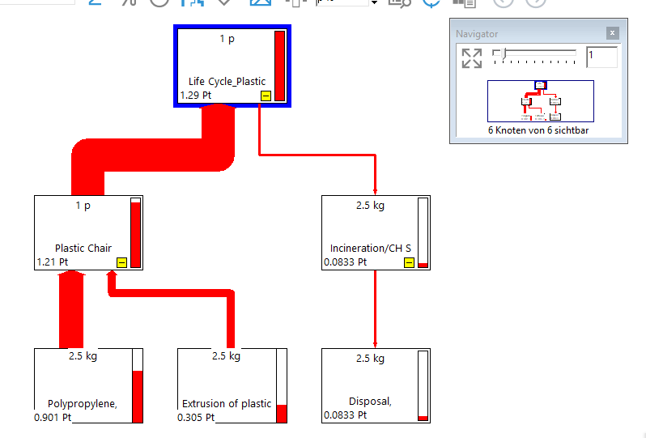
SANKEY

Ökobilanz/ Eco Balance MonoBloc: Nutzung & Verbrennung / Use & Incineration Method Ecoindicator 99, mit SimaPro5 Demo-Version
 |  |  |  |  |  |  |  |  |  |  |  |  | DALY = as sum parameter
 |  |  |  |  |  |  |  |  |  |  |  |  | [include i.E. data related to
 |  |  |  |  |  |  |  |  |  |  |  |  | auf kg 1,4-DCB; kg Nox eq; kBqCo-60 eq]

 |  | Einzelergebnis nach Normalisierung und Gewichtung // Individual result after normalization and weighting

 |  | Schadenskategorie Damage Categories | Einheit Unit | Nutzung Use | Verbrennung Incineration | Summe Sum
 |  | Gesundheit für die Menschen/ Human Health | Pt | 0.474 | 0.0805 | 0.555
 |  | Umweltauswirkungen /Ecosystem Quality | Pt | 0.0344 | 0.00132 | 0.0357
 |  | Ressourcen / Ressources | Pt | 0.697 | 0.00132 | 0.698
 |  | Summe / Sum | Pt | 1.21 | 0.0833 | 1.29

 |  | Gesundheit für die Menschen/ Human Health | DALY | 0.0000104 | 0.00000176 | 0.00000122
 |  | Umweltauswirkungen /Ecosystem Quality | PDF*m2yr | 492 | 0.0189 | 0.511
 |  | Ressourcen / Ressources | MJ surplus | 26.3 | 0.0555 | 26.4

 | Prozessbeitrag / Inventory of the processes

 | Einzelergebnis nach Normalisierung und Gewichtung / Single results after Normalisierung and Weighting

C3_Data Recyling
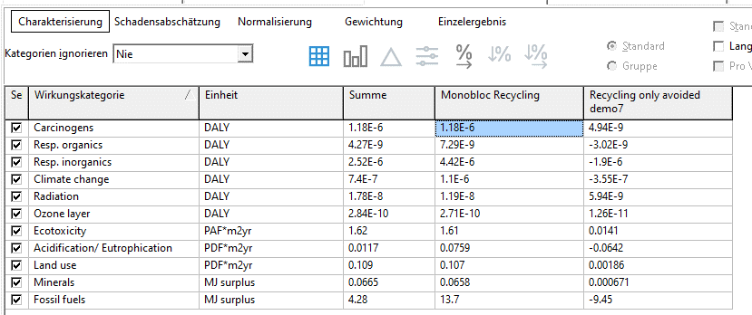
1 p "Life Cycle_Plastic Chair MONOBLOC
RECYCLING
NETZWERK |  | Schadenskategorie Damage Categories | Einheit Unit | Summe Sum | Nutzung Use | Recycling | Schadenskategorie Damage Categories | Einheit Unit | Nutzung Use | Recycling | Summe Sum in Pt | Schadenskategorie Damage Categories | Einheit Unit | Nutzung Use | Recycling | Summe Sum in Pt
 |  | Carcinogens | DALY | 0.00000118 | 0.00000118 | 4.94E-09 | Fossile Fuels [MJ surplus] | MJ surplus | 13.7 | -9.45 | 4.28 | Land Use [PDF*m2yr] | PDF*m2yr | 0.107 | 0.00186 | 0.109
 |  | Resp. Organics | DALY | 4.27E-09 | 7.29E-09 | -3.02E-09 | Land Use [PDF*m2yr] | PDF*m2yr | 0.107 | 0.00186 | 0.109 | Ecotoxicity [PAF*m2yr] | PAF*m2yr | 1.61 | 0.0141 | 1.62
 |  | Resp. Inorganic | DALY | 0.00000252 | 0.00000442 | -0.00000196 | Ecotoxicity [PAF*m2yr] | PAF*m2yr | 1.61 | 0.0141 | 1.62 | Climate Change [DALY] | DALY | 0.0000011 | -0.000000355 | 0.00000074
 |  | Climate Change | DALY | 0.00000074 | 0.0000011 | -0.000000355 | Climate Change [DALY] | DALY | 0.0000011 | -0.000000355 | 0.00000074 | Carcinogens [DALY] | DALY | 0.00000118 | 4.94E-09 | 0.00000118
 |  | Radiation | DALY | 1.78E-08 | 1.19E-08 | 5.94E-09 | Carcinogens [DALY] | DALY | 0.00000118 | 4.94E-09 | 0.00000118
 |  | Ozone Layer | DALY | 2.84E-10 | 2.71E-10 | 1.26E-11
 |  | Ecotoxicity | PAF*m2yr | 1.62 | 1.61 | 0.0141
MonoBloc: Ausgewählte summierte Schadenskategorien zur Nutzung mit Recycling Choosen summed Damage Categories for Use and Recycling Method Ecoindicator 99, mit SimaPro5 Demo-Version
Detail Recycling
 |  | Acidification/Eutrophication | PDF*m2yr | 0.0117 | 0.0759 | -0.0642
 |  | Land Use | PDF*m2yr | 0.109 | 0.107 | 0.00186
 |  | Minerals | MJ surplus | 0.109 | 0.0658 | 0.000671
 |  | Fossile Fuels | MJ surplus | 4.28 | 13.7 | -9.45
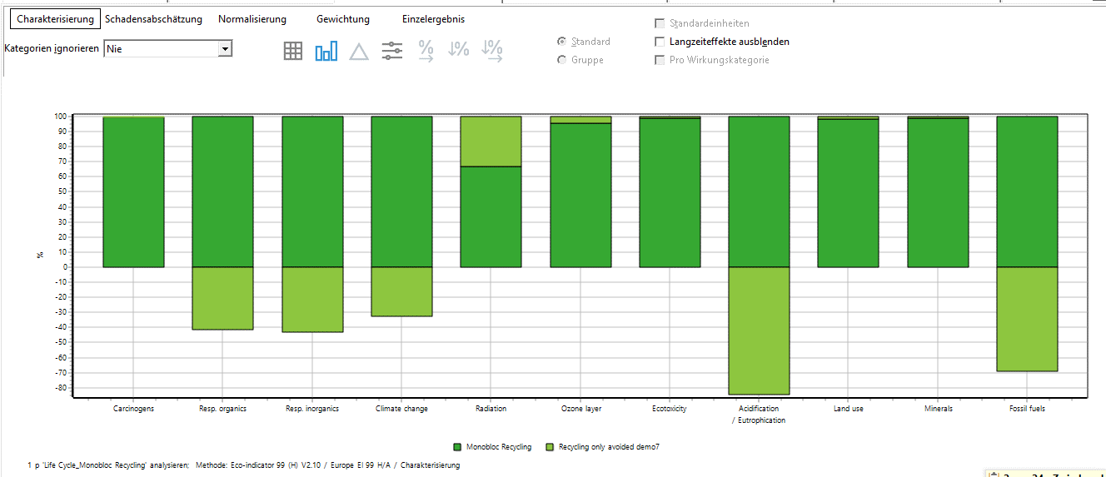
BAUM
Tree

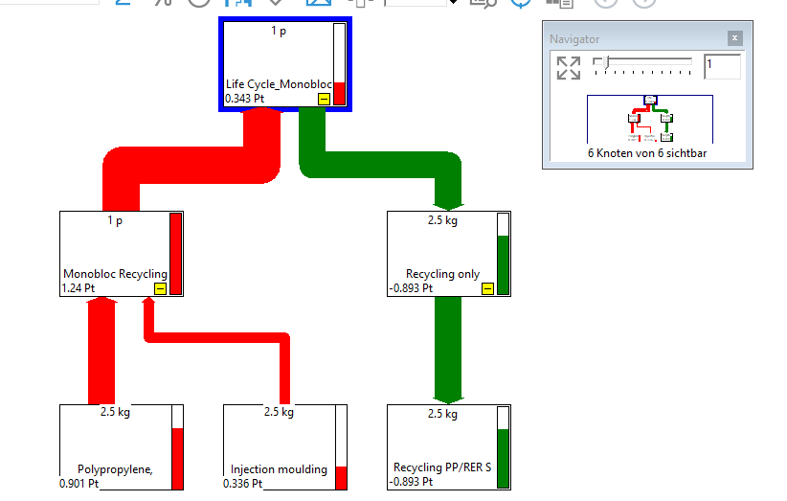

SANKEY

DALY = als Summenparameter
[enthält z.B. Daten bezogen
auf kg 1,4-DCB; kg Nox eq; kBqCo-60 eq]
 |  | Einzelergebnis nach Normalisierung und Gewichtung // Individual result after normalization and weighting
 |  |  |  |  |  |  |  |  |  | DALY = as sum parameter
 |  | Schadenskategorie Damage Categories | Einheit Unit | Nutzung Use | Recycling | Summe Sum in Pt |  |  |  | [include i.E. data related to
 |  | Gesundheit für die Menschen/ Human Health | mPt | 306 | -103 | 204 |  |  |  | auf kg 1,4-DCB; kg Nox eq; kBqCo-60 eq]
 |  | Umweltauswirkungen /Ecosystem Quality | mPt | 24 | -4.26 | 19.8
 |  | Ressourcen / Ressources | mPt | 366 | -250 | 115
 |  | Summe | mPt | 696 | -357 | 339
Ökobilanz/ Eco Balance MonoBloc: Nutzung & Recycling / Use & Recycling Method Ecoindicator 99, mit SimaPro5 Demo-Version
 |  | Gesundheit für die Menschen/ Human Health | DALY | 0.00000671 | -0.00000225 | 0.00000446
 |  | Umweltauswirkungen /Ecosystem Quality | PDF*m2yr | 0.343 | -0.0609 | 0.283
 |  | Ressourcen / Ressources | MJ surplus | 13.8 | -9.45 | 4.34

 |  | Schadenskategorie Damage Categories | Einheit Unit | Nutzung Use | Recycling | Summe Sum in Pt
 |  | Gesundheit für die Menschen/ Human Health | Pt | 0.306 | -0.103 | 0.204
 |  | Umweltauswirkungen / Ecosystem Quality | Pt | 0.024 | -0.00426 | 0.0198
 |  | Ressourcen / Ressources | Pt | 0.366 | -0.25 | 0.115
 |  | Summe / Sum | Pt | 0.696 | -0.357 | 0.339

 | Prozessbeitrag / Inventory of the processes

 | Einzelergebnis nach Normalisierung und Gewichtung / Single results after Normalisierung and Weighting

